操作方法
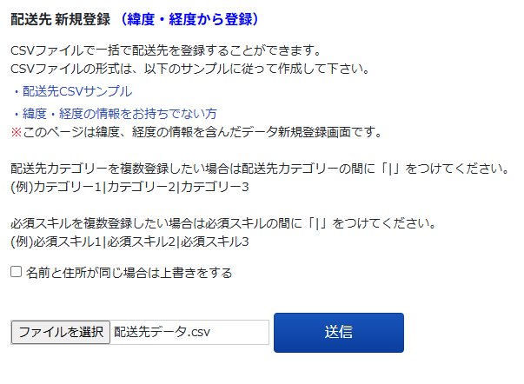
【操作方法】 目次 配送先一括登録は下記の2パターンでご利用いただけますので、どちらかをお選びください。
・住所がある場合の配送先登録方法
・住所が無く緯度経度のみで配送先を登録する方法

・住所がある場合の配送先登録方法 ①管理画面またはHPに掲載している「配送先CSVサンプル」に入力してください。
→配送先一括登録CSVサンプルはこちら
②管理画面の上部「配送先▼」から「配送先 新規登録」をクリックし、下図のように「CSV一括登録」タブを開いてください。 ③点線で囲まれた「CSVファイルをドラッグ」の欄にこちらのファイルをドラッグアンドドロップ、または「ファイルを選択」をクリックし、作成した配送先CSVファイルを読み込んでください。 ④画面下部に「〇件中〇件の配送先CSVファイルのアップロードが完了しました」と表示されたら、配送先登録は完了です。 エラーが出て取り込めなかった場合、エラー内容にしたがって配送先CSVファイルを修正してください。
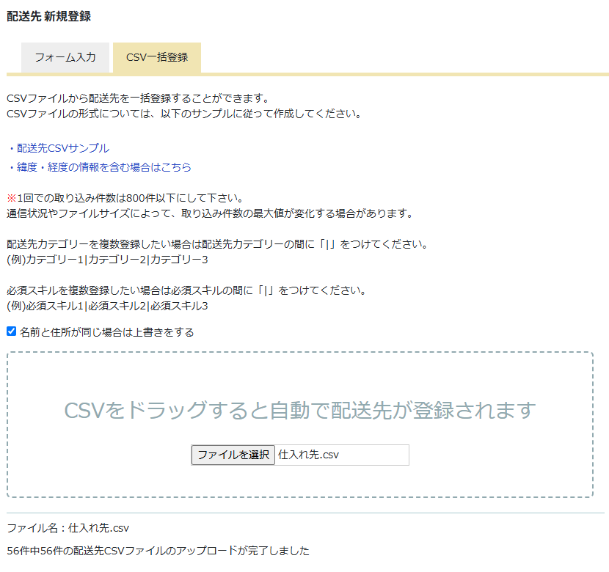

・住所が無く緯度経度のみで配送先を登録する方法
①管理画面またはHPに掲載している「配送先CSVサンプル」に入力してください。
→配送先CSVサンプルはこちら
②管理画面の上部「配送先▼」から「配送先 新規登録」をクリックし、下図のように「CSV一括登録」を開いてください。 ③下図の赤枠で囲まれた「・緯度・経度の情報を含む場合はこちら」をクリックしてください。
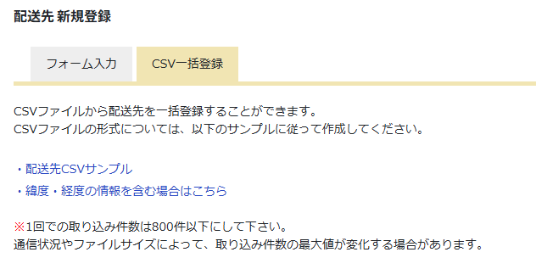
④下図の画面になりますので、「ファイルを選択」をクリックして読み込んでください。 「〇件中〇件の配送先が登録されました」と表示されたら、読み込み完了です。 エラーが出て取り込めなかった場合、エラー内容にしたがって配送先CSVファイルを修正してください。

